Sheet1
 |  | 我们发给PLC
32 | Word/double32 | X | 占两个word,乘1000转双整类型发送
33
34 | Word/double34 | Y | 占两个word,乘1000转双整类型发送
35
36 | Word/double36 | Z | 占两个word,乘1000转双整类型发送
37
38 | Word/double38 | RX | 占两个word,乘1000转双整类型发送
39
40 | Word/double40 | RY | 占两个word,乘1000转双整类型发送
41
42 | Word/double42 | RZ | 占两个word,乘1000转双整类型发送

44 | Word/int44 | X正负1+,2- 正负用int | 占一个word,int类型
45 | Word/int45 | Y正负 用int | 占一个word,int类型
46 | Word/int46 | Z正负 | 占一个word,int类型
47 | Word/int47 | RX正负 | 占一个word,int类型 | 黄色标注为视觉输出 红色标注为PLC输出
48 | Word/int48 | RY正负 | 占一个word,int类型
49 | Word/int49 | RZ正负 | 占一个word,int类型
50 | Word/int50 | ONLINE 1-ok 0-NOK | 占一个word,int类型
51 | Word/int51 | COMPLETE 1拍照完成 | 占一个word,int类型
52 | Word/int52 | STATE 0-ok 1：Reserverd 2：Part not found 3：Error 99：Invalid trigger data
… | Word/int53
… | Word/int54
… | Word/int55 |  | 标定机械手传送数据格式： | The Calibration trigger is "X,Y,Z,Rz,Ry,Rx,0,1,0", Send once per position.
… | Word/int52 |  | 验证标定机械手传送数据格式： | The Calibration validation tigger is "X,Y,Z,Rz,Ry,Rx,0,5,0" for acquire image at 4 robot pose and "X,Y,Z,Rz,Ry,Rx,0,5,1" for compute validation result.Send once per position
63 | Word/int63 | 63位之前为我们发送给plc的预留位 | 建模机械手传送数据格式： | A reference trigger is "X,Y,Z,Rz,Ry,Rx,0,2,1", Send once per position
 |  |  | 程序抓件运行机械手发送数据格式： | A production trigger is "X,Y,Z,Rz,Ry,Rx,0,3,1", Send once per position
 |  |  | 视觉反馈结果: | A result dataset is "X,Y,Z,Rz,Ry,Rx,S"

 |  | PLC发给我们
0 | DoubleWord0 | X | 占两个Word,传过来的是乘以1000后的双个整型
1 | DoubleWord1
2 | DoubleWord2 | Y | 占两个Word,传过来的是乘以1000后的双个整型
3 | DoubleWord3
4 | DoubleWord4 | Z | 占两个Word,传过来的是乘以1000后的双个整型
5 | DoubleWord5
6 | DoubleWord6 | RX | 占两个Word,传过来的是乘以1000后的双个整型
7 | DoubleWord7
8 | DoubleWord8 | RY | 占两个Word,传过来的是乘以1000后的双个整型 | 例子: (11017*65536+34)/1000=2239.242
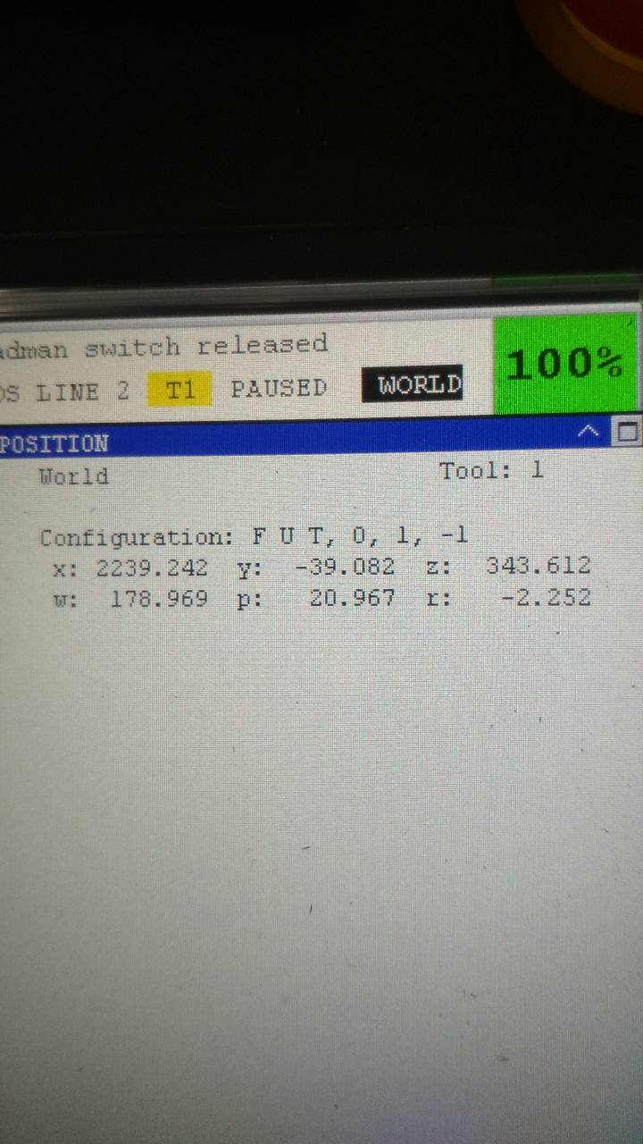
9 | DoubleWord9
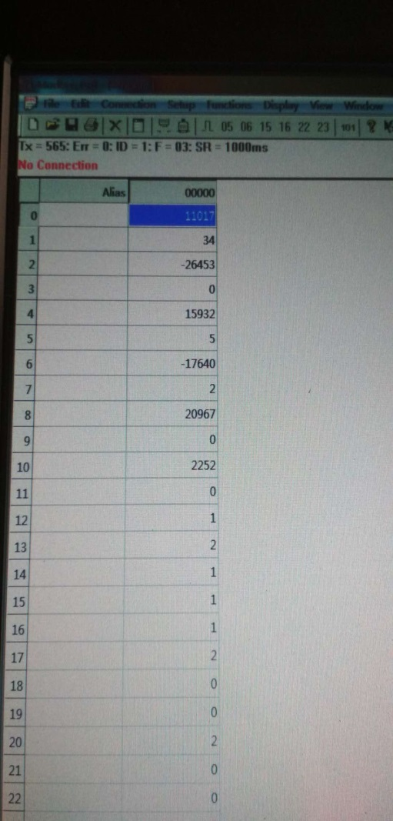
10 | DoubleWord10 | RZ | 占两个Word,传过来的是乘以1000后的双个整型
11 | DoubleWord11
12 | Word/int12 | X正负 1+,2- | 占一个word,int类型
13 | Word/int13 | Y正负 | 占一个word,int类型
14 | Word/int14 | Z正负 | 占一个word,int类型
15 | Word/int15 | RX正负 | 占一个word,int类型
16 | Word/int16 | RY正负 | 占一个word,int类型
17 | Word/int17 | RZ正负 | 占一个word,int类型
18 | Word/int18 | JOBID 工件类型 | 占一个word,int类型
19 | Word/int19 | MODEID 模式1标定，2建模，3生产模式 | 占一个word,int类型
20 | Word/int20 | PartSelector | 占一个word,int类型
21 | Word/int21 | ENABLE 发送数据到相机 | 占一个word,int类型
22 | Word/int22 | 预留位触发相机拍照模式 | 占一个word,int类型
23 | Word/int23 | 预留位触发相机拍照模式 | 占一个word,int类型
24 | Word/int24 | 预留位触发相机拍照模式 | 占一个word,int类型
31 | Word/int31 | 31位之前为PLC发送我们的预留位 | 占一个word,int类型

